关系图
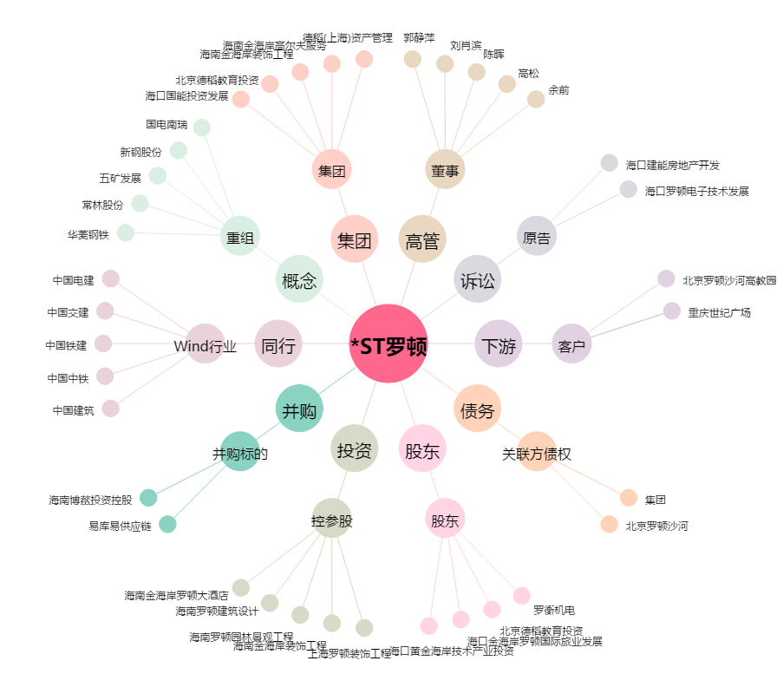
*ST罗顿[600209.SH] - 关系概览图

